Sheet1
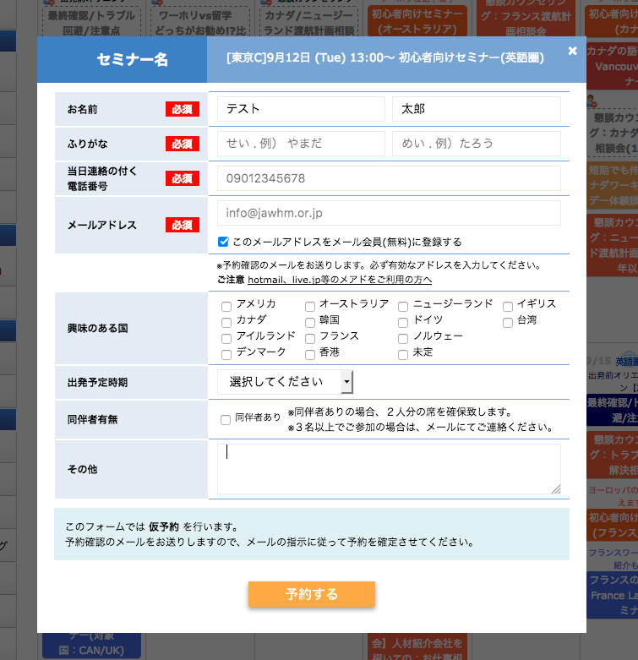

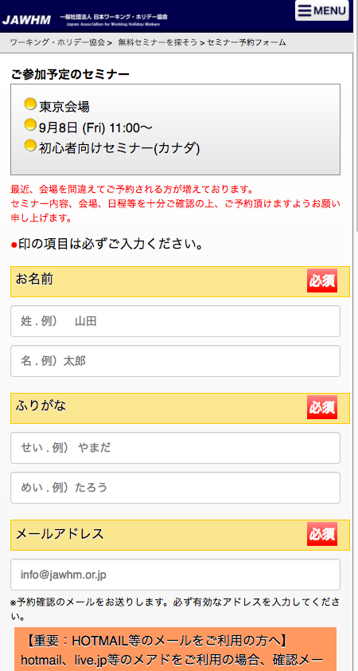
協会
ＷＥＢサーバ

AJAX

ＡＪＡＸ

Ｐａｒｄｏｔ
サーバ

ＷＥＢ上のお客様の分析をします。
Phân tích khách hàng trên ＷＥＢ

予約情報を、
Ｐａｒｄｏｔサーバにも送信したい。
Thông tin đặt chỗ,
Tôi muốn gửi nó đến máy chủ Pardot.

https://go.pardot.com/l/401302/2017-08-16/8hhb9d

但し、ＡＪＡＸに対応していないので、通常のＦＯＲＭ（ＰＯＳＴ）でデータを送りたい
Vì nó không tương ứng với AJAX, nên hãy gửi dữ liệu với FORM bình thường (POST)

